einfach
Vorabpauschalenrechner V4

Jahr | 2019 |  | Gesamt Vorabpauschale FSA | 12.74 €
Basiszins | 0.52 % |  | Gesamt Vorabpauschale Steuer | 3.36 €
Steuersatz | 26.375 % |  | FSA überschritten | nein
Freistellungsauftrag | 1,000.00 € |  | Steuer | nein

Name/WKN: 111111
NAV erster Handelstag | 100.0000 € |  | Basisertrag | 0.3640000000 €
NAV letzter Handelstag | 110.0000 € |  | Wertzuwachs | 10.0000 €
Gesamtauschüttungen pro Stk. | 0.0000 € |  | Wertzuwachs größer Basisertrag | 9.6360 €
Teilfreistellung | 30 % |  | Vorabpauschale fällig | ja

 | Faktor | Anteile | Vorabpauschale FSA | Vorabpauschale Steuer | VAP vor TF | nach TF | Steuersatz | Basiszins
Jahresanfang | 1.0000 | 50 | 12.74 € | 3.36 € | 0.3640 € | 0.2548 € | 26.375 % | 0.52 %
Januar | 1.0000 | 0 | 0.00 € | 0.00 € | 0.3640 € | 0.2548 € | 26.375 % | 0.52 %
Februar | 0.9167 | 0 | 0.00 € | 0.00 € | 0.3337 € | 0.2336 € | 26.375 % | 0.52 %
März | 0.8333 | 0 | 0.00 € | 0.00 € | 0.3033 € | 0.2123 € | 26.375 % | 0.52 %
April | 0.7500 | 0 | 0.00 € | 0.00 € | 0.2730 € | 0.1911 € | 26.375 % | 0.52 %
Mai | 0.6667 | 0 | 0.00 € | 0.00 € | 0.2427 € | 0.1699 € | 26.375 % | 0.52 %
Juni | 0.5833 | 0 | 0.00 € | 0.00 € | 0.2123 € | 0.1486 € | 26.375 % | 0.52 %
Juli | 0.5000 | 0 | 0.00 € | 0.00 € | 0.1820 € | 0.1274 € | 26.375 % | 0.52 %
August | 0.4167 | 0 | 0.00 € | 0.00 € | 0.1517 € | 0.1062 € | 26.375 % | 0.52 %
September | 0.3333 | 0 | 0.00 € | 0.00 € | 0.1213 € | 0.0849 € | 26.375 % | 0.52 %
Oktober | 0.2500 | 0 | 0.00 € | 0.00 € | 0.0910 € | 0.0637 € | 26.375 % | 0.52 %
November | 0.1667 | 0 | 0.00 € | 0.00 € | 0.0607 € | 0.0425 € | 26.375 % | 0.52 %
Dezember | 0.0833 | 0 | 0.00 € | 0.00 € | 0.0303 € | 0.0212 € | 26.375 % | 0.52 %
Gesamt |  | 50 | 12.74 € | 3.36 €

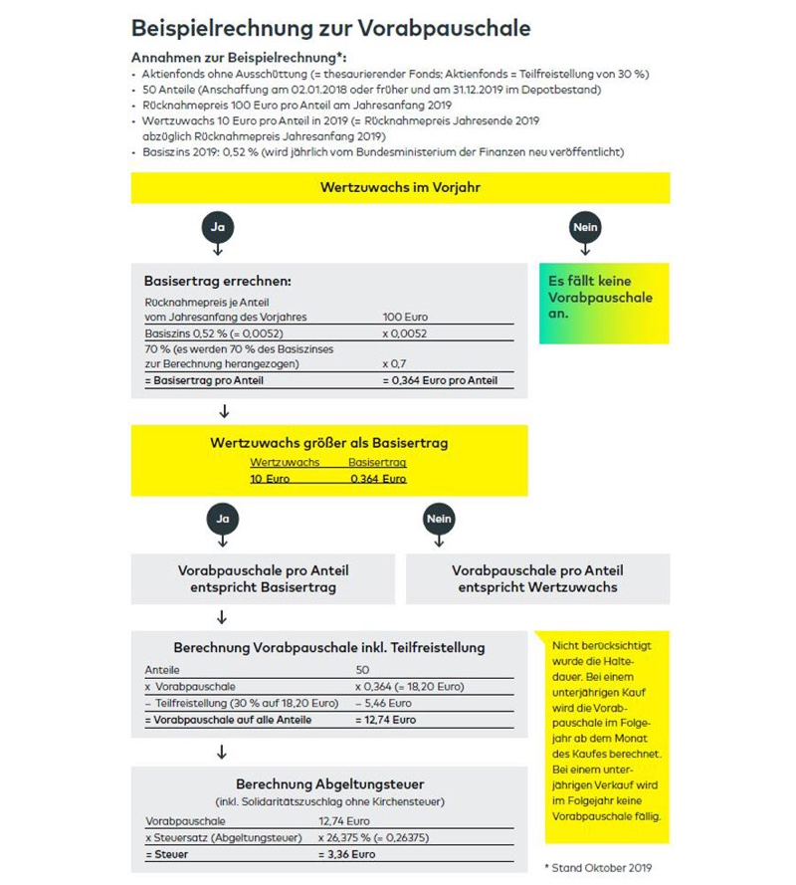

Abzüglich Ausschüttungen hier

